ログイン
外部設計書 |  |  |  | 画面名 |  |  |  |  | 作成者 |  |  | 更新者
 |  |  |  | システム名 |  |  |  |  | 作成日 |  |  | 更新日
 |  |  |  | 備考

 | 画面設計

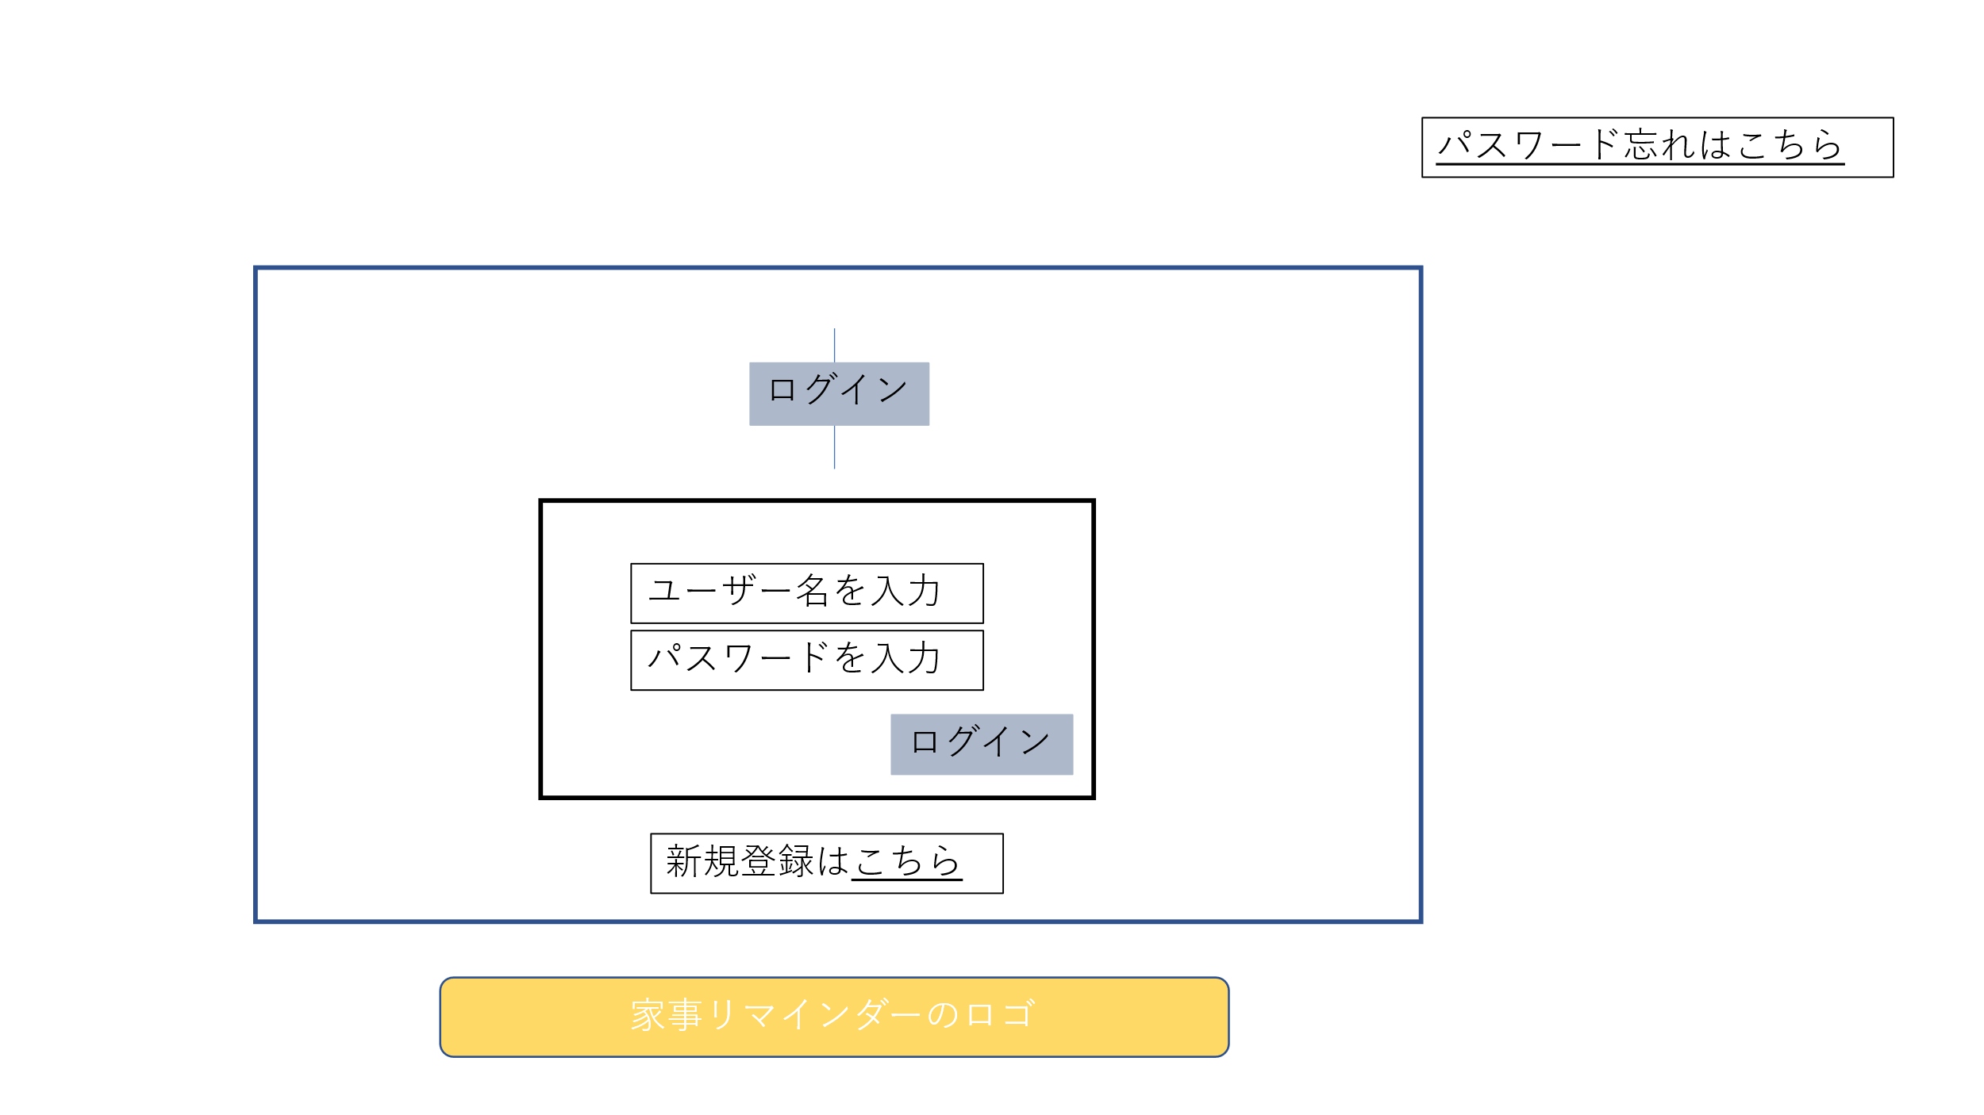

 | 機能設計

 | 項目定義書

 | No | 物理名 | 論理名 |  | 画面型 | データ型 | min | max | DBテーブル | DBカラム | 備考

新規登録
外部設計書 |  |  |  | 画面名 |  |  |  |  | 作成者 |  |  | 更新者
 |  |  |  | システム名 |  |  |  |  | 作成日 |  |  | 更新日
 |  |  |  | 備考

 | 画面設計

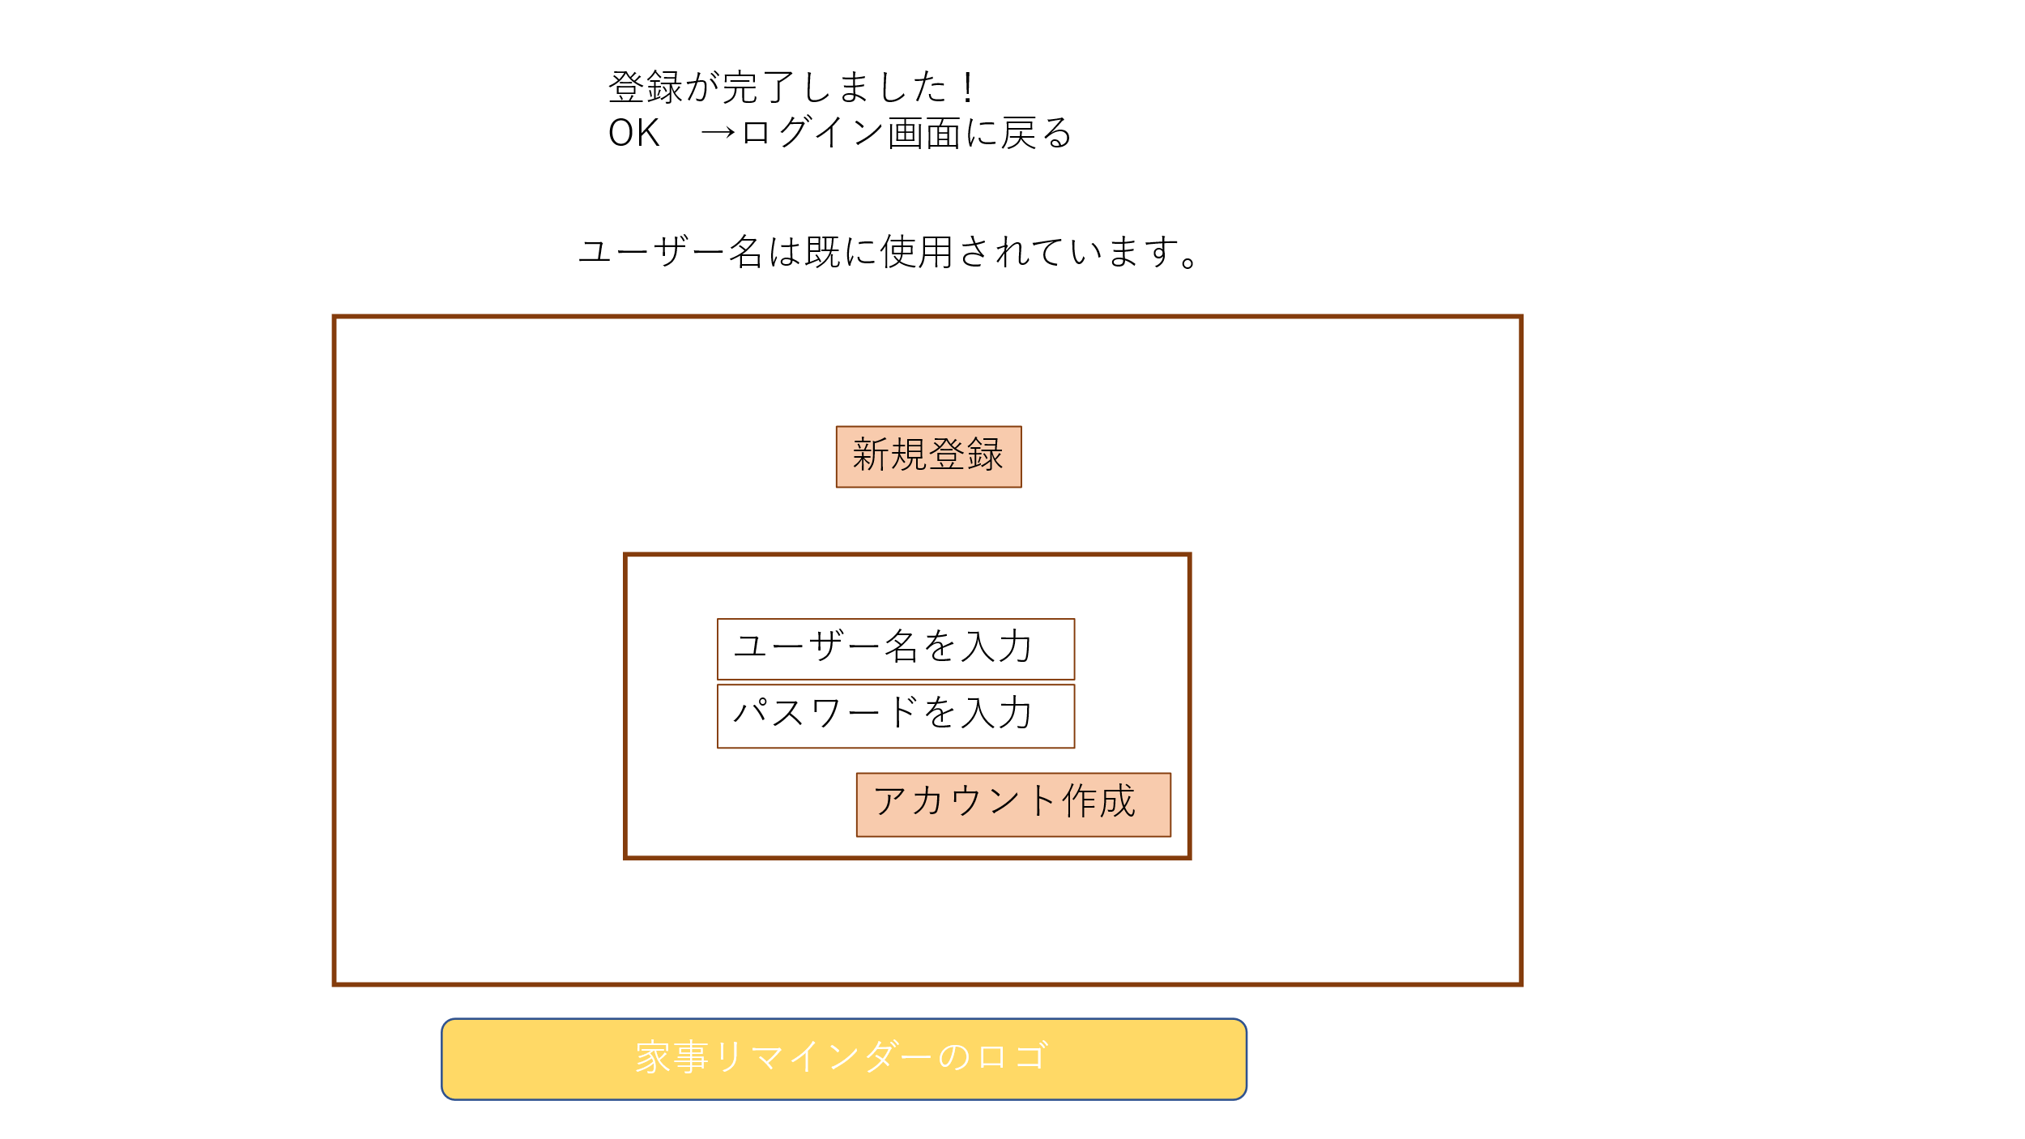

 | 機能設計

 | 項目定義書

 | No | 物理名 | 論理名 |  | 画面型 | データ型 | min | max | DBテーブル | DBカラム | 備考

タスクのポップアップ
外部設計書 |  |  |  | 画面名 |  |  |  |  | 作成者 |  |  | 更新者
 |  |  |  | システム名 |  |  |  |  | 作成日 |  |  | 更新日
 |  |  |  | 備考

 | 画面設計

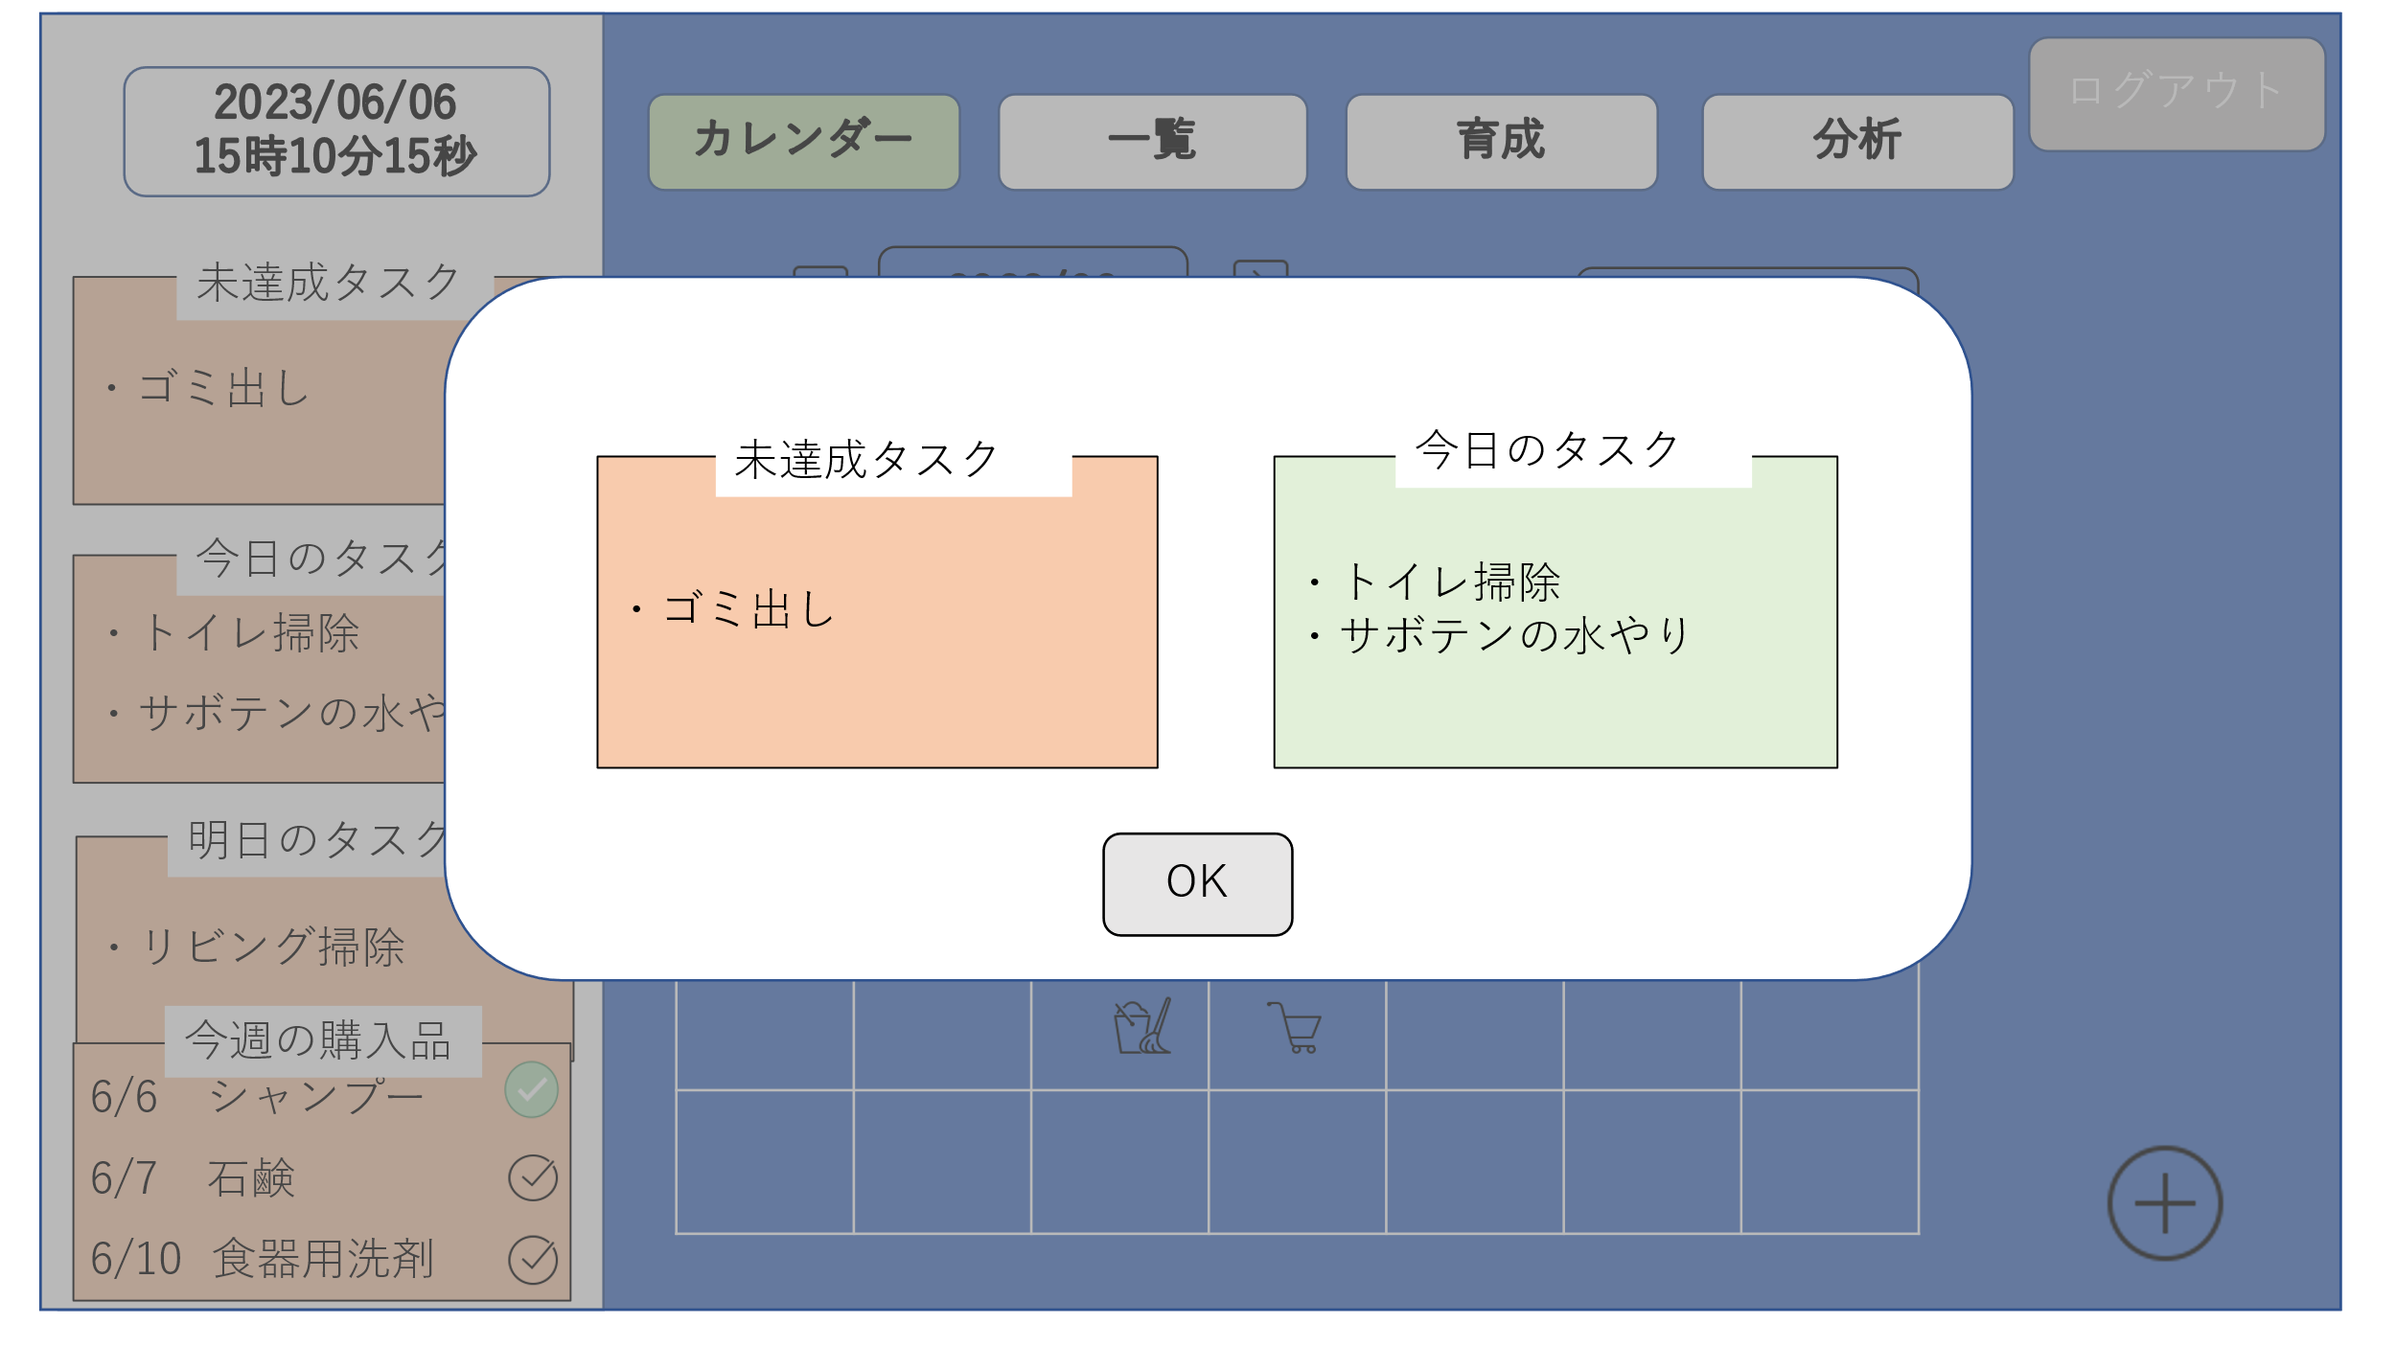

 | 機能設計

 | 項目定義書

 | No | 物理名 | 論理名 |  | 画面型 | データ型 | min | max | DBテーブル | DBカラム | 備考

ホーム画面
外部設計書 |  |  |  | 画面名 |  |  |  |  | 作成者 |  |  | 更新者
 |  |  |  | システム名 |  |  |  |  | 作成日 |  |  | 更新日
 |  |  |  | 備考

 | 画面設計

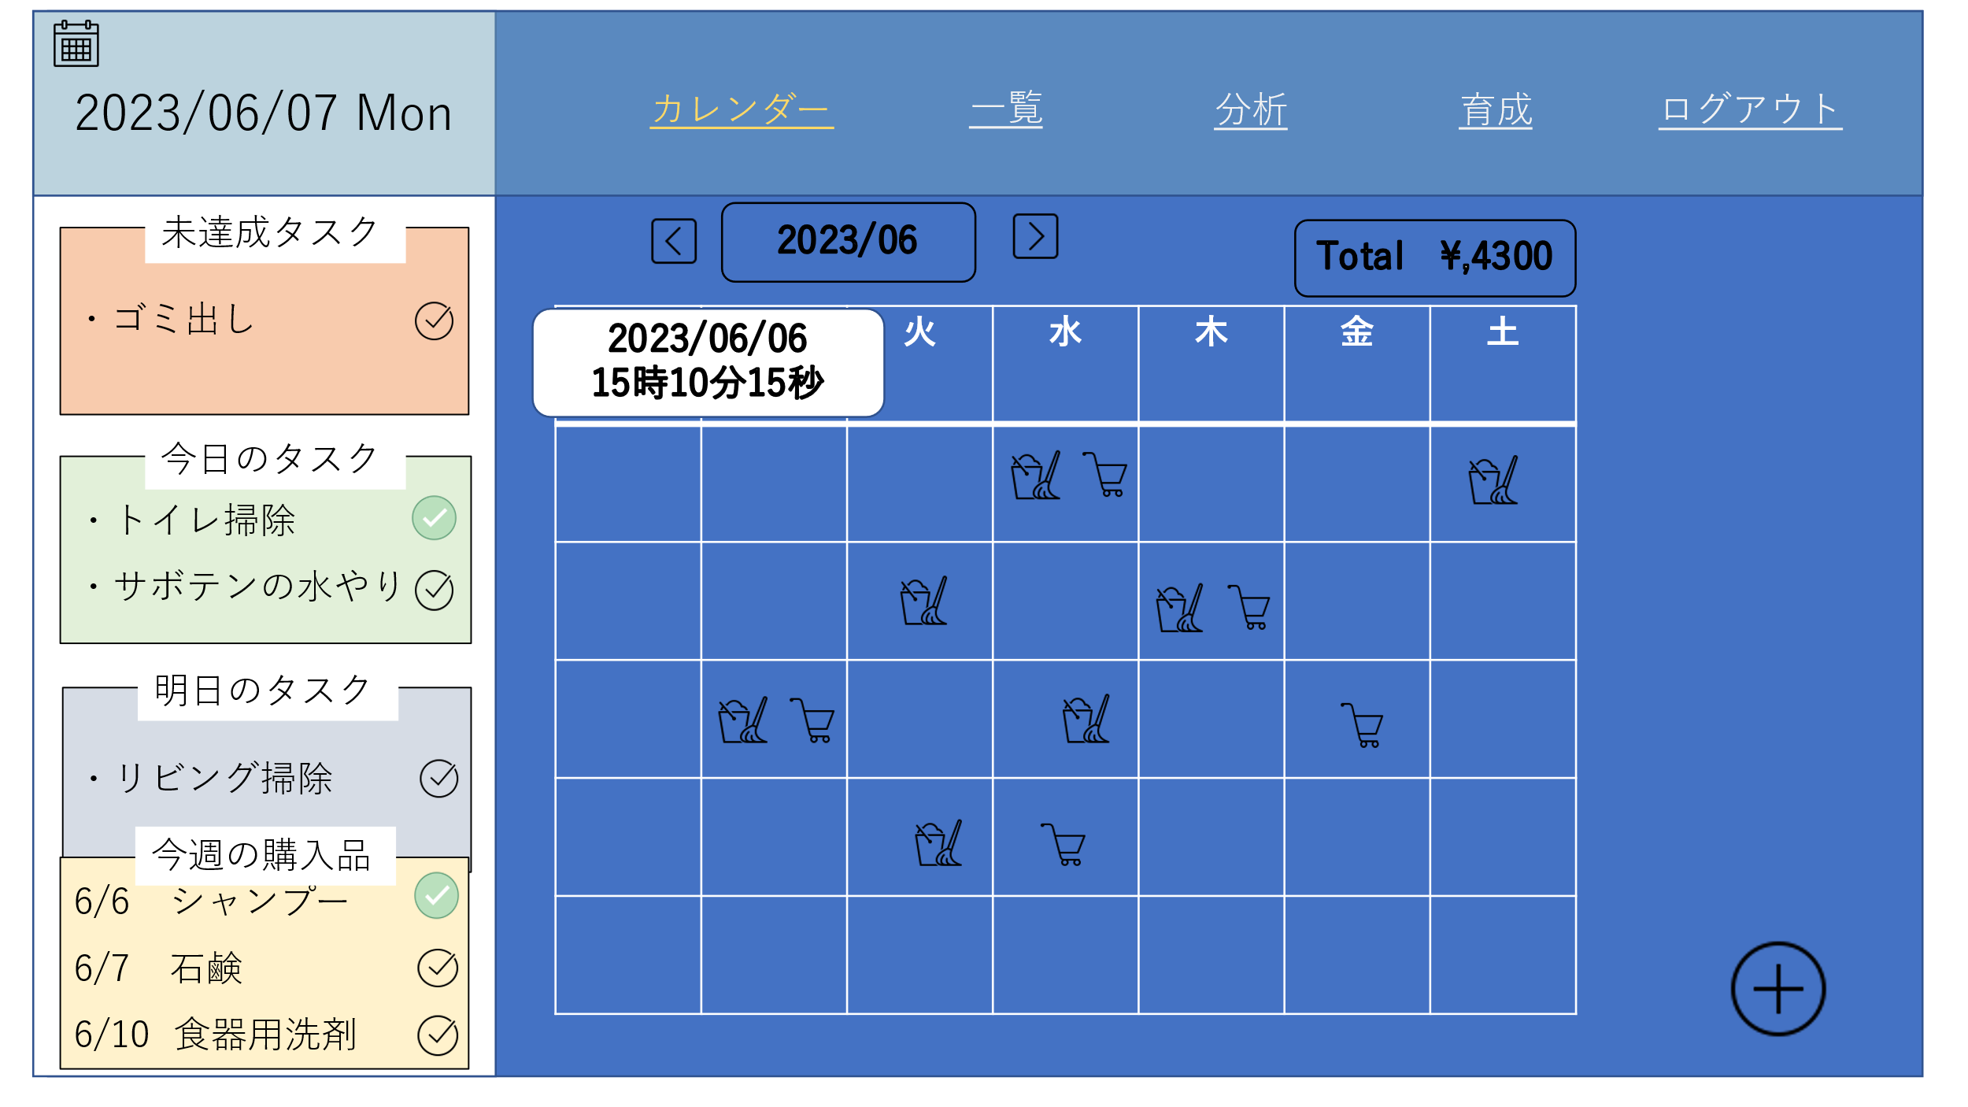

 | 機能設計

 | 項目定義書

 | No | 物理名 | 論理名 |  | 画面型 | データ型 | min | max | DBテーブル | DBカラム | 備考

日用品登録画面
外部設計書 |  |  |  | 画面名 |  |  |  |  | 作成者 |  |  | 更新者
 |  |  |  | システム名 |  |  |  |  | 作成日 |  |  | 更新日
 |  |  |  | 備考

 | 画面設計

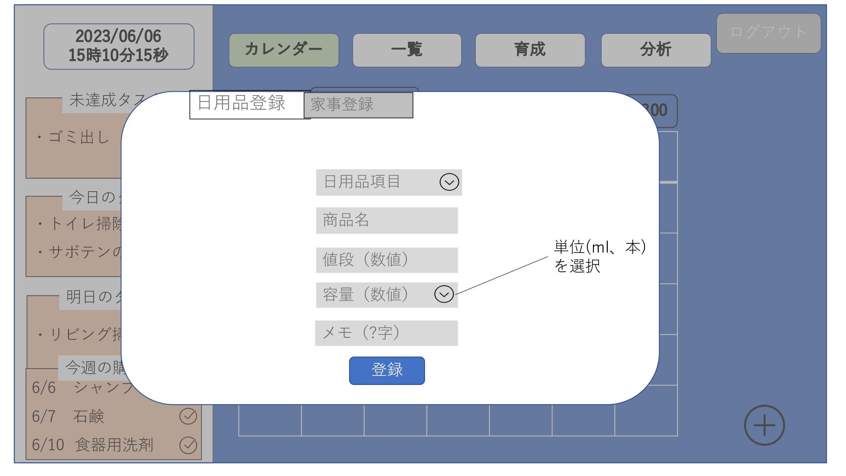

 | 機能設計

 | 項目定義書

 | No | 物理名 | 論理名 |  | 画面型 | データ型 | min | max | DBテーブル | DBカラム | 備考

家事登録画面
外部設計書 |  |  |  | 画面名 |  |  |  |  | 作成者 |  |  | 更新者
 |  |  |  | システム名 |  |  |  |  | 作成日 |  |  | 更新日
 |  |  |  | 備考

 | 画面設計

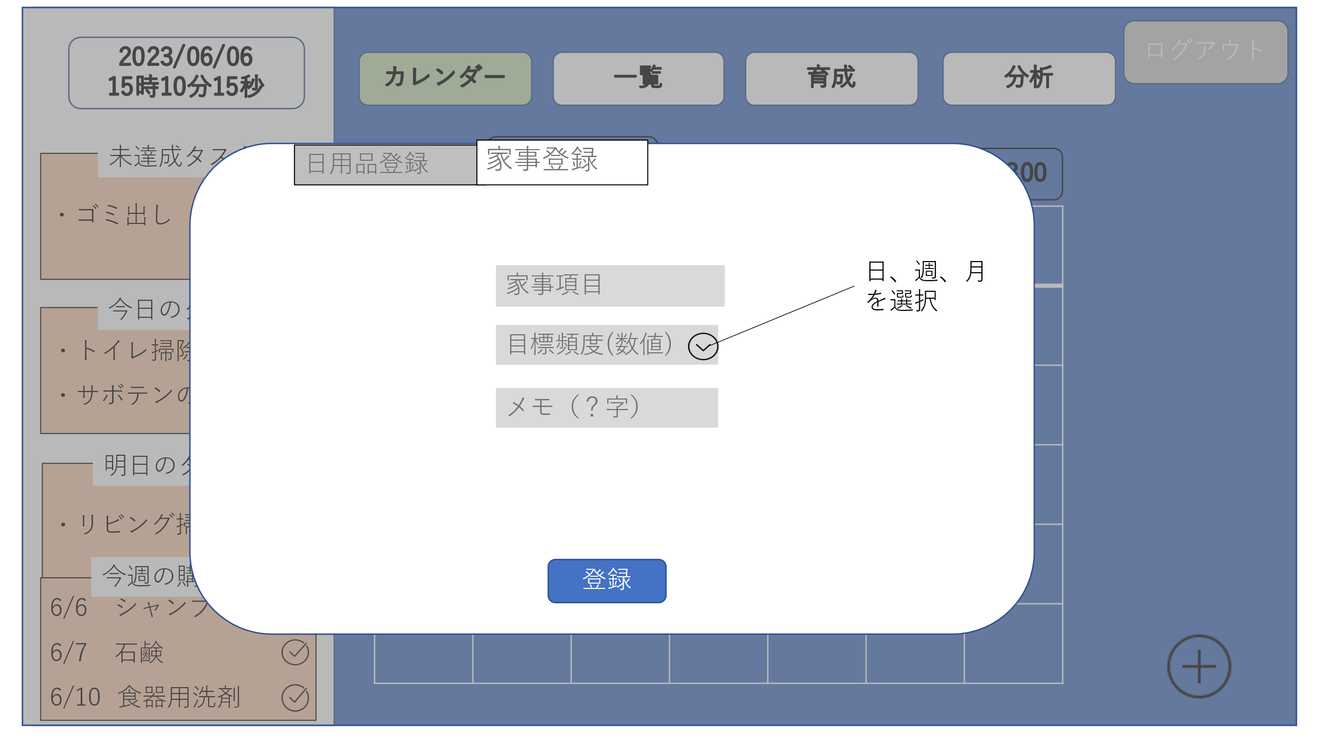

 | 機能設計

 | 項目定義書

 | No | 物理名 | 論理名 |  | 画面型 | データ型 | min | max | DBテーブル | DBカラム | 備考

日付タスク詳細画面
外部設計書 |  |  |  | 画面名 |  |  |  |  | 作成者 |  |  | 更新者
 |  |  |  | システム名 |  |  |  |  | 作成日 |  |  | 更新日
 |  |  |  | 備考

 | 画面設計

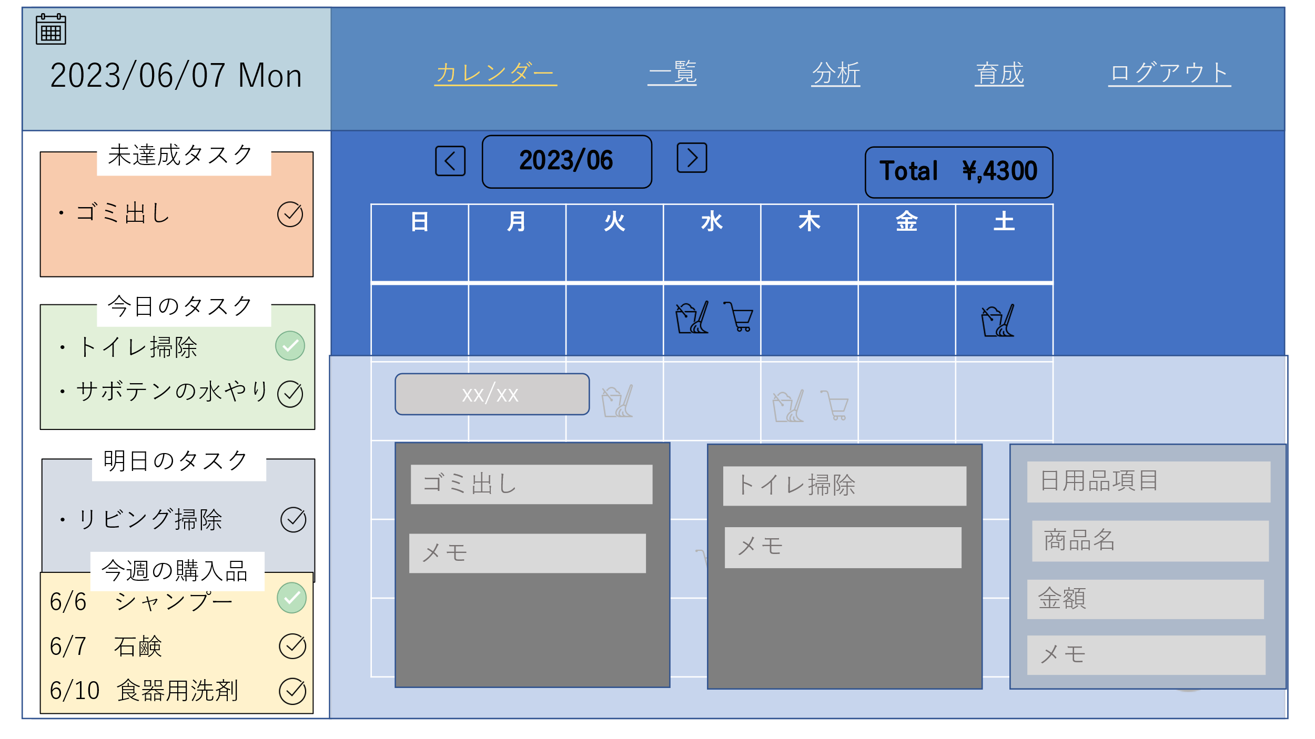

 | 機能設計

 | 項目定義書

 | No | 物理名 | 論理名 |  | 画面型 | データ型 | min | max | DBテーブル | DBカラム | 備考

日用品一覧画面
外部設計書 |  |  |  | 画面名 |  |  |  |  | 作成者 |  |  | 更新者
 |  |  |  | システム名 |  |  |  |  | 作成日 |  |  | 更新日
 |  |  |  | 備考

 | 画面設計

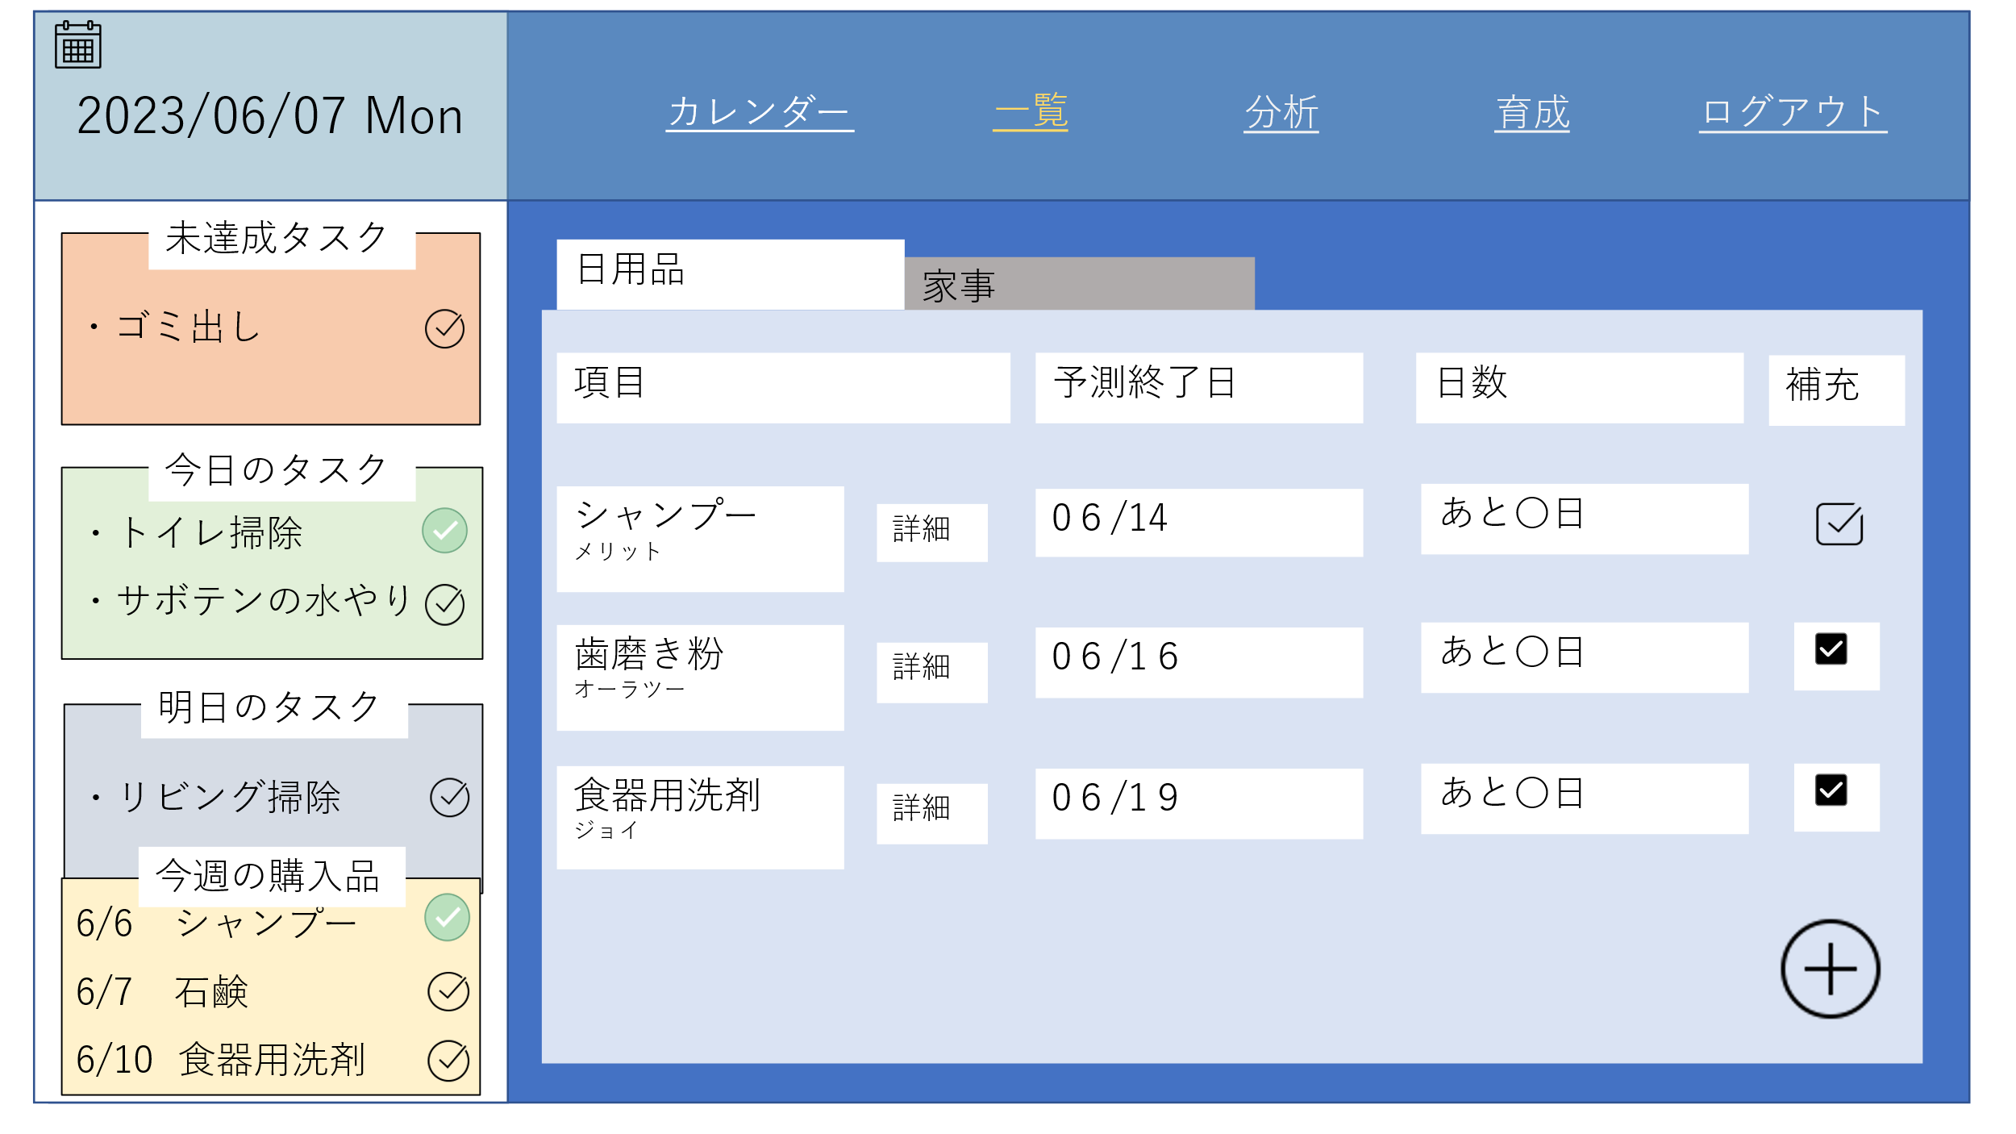

 | 機能設計

 | 項目定義書

 | No | 物理名 | 論理名 |  | 画面型 | データ型 | min | max | DBテーブル | DBカラム | 備考

日用品詳細画面
外部設計書 |  |  |  | 画面名 |  |  |  |  | 作成者 |  |  | 更新者
 |  |  |  | システム名 |  |  |  |  | 作成日 |  |  | 更新日
 |  |  |  | 備考

 | 画面設計

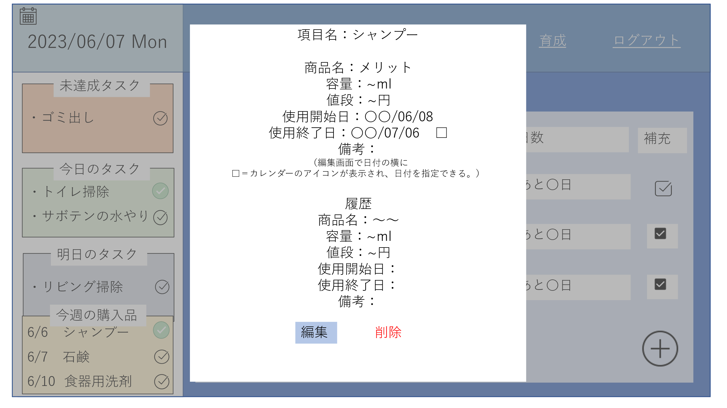

 | 機能設計

 | 項目定義書

 | No | 物理名 | 論理名 |  | 画面型 | データ型 | min | max | DBテーブル | DBカラム | 備考

家事一覧画面
外部設計書 |  |  |  | 画面名 |  |  |  |  | 作成者 |  |  | 更新者
 |  |  |  | システム名 |  |  |  |  | 作成日 |  |  | 更新日
 |  |  |  | 備考

 | 画面設計

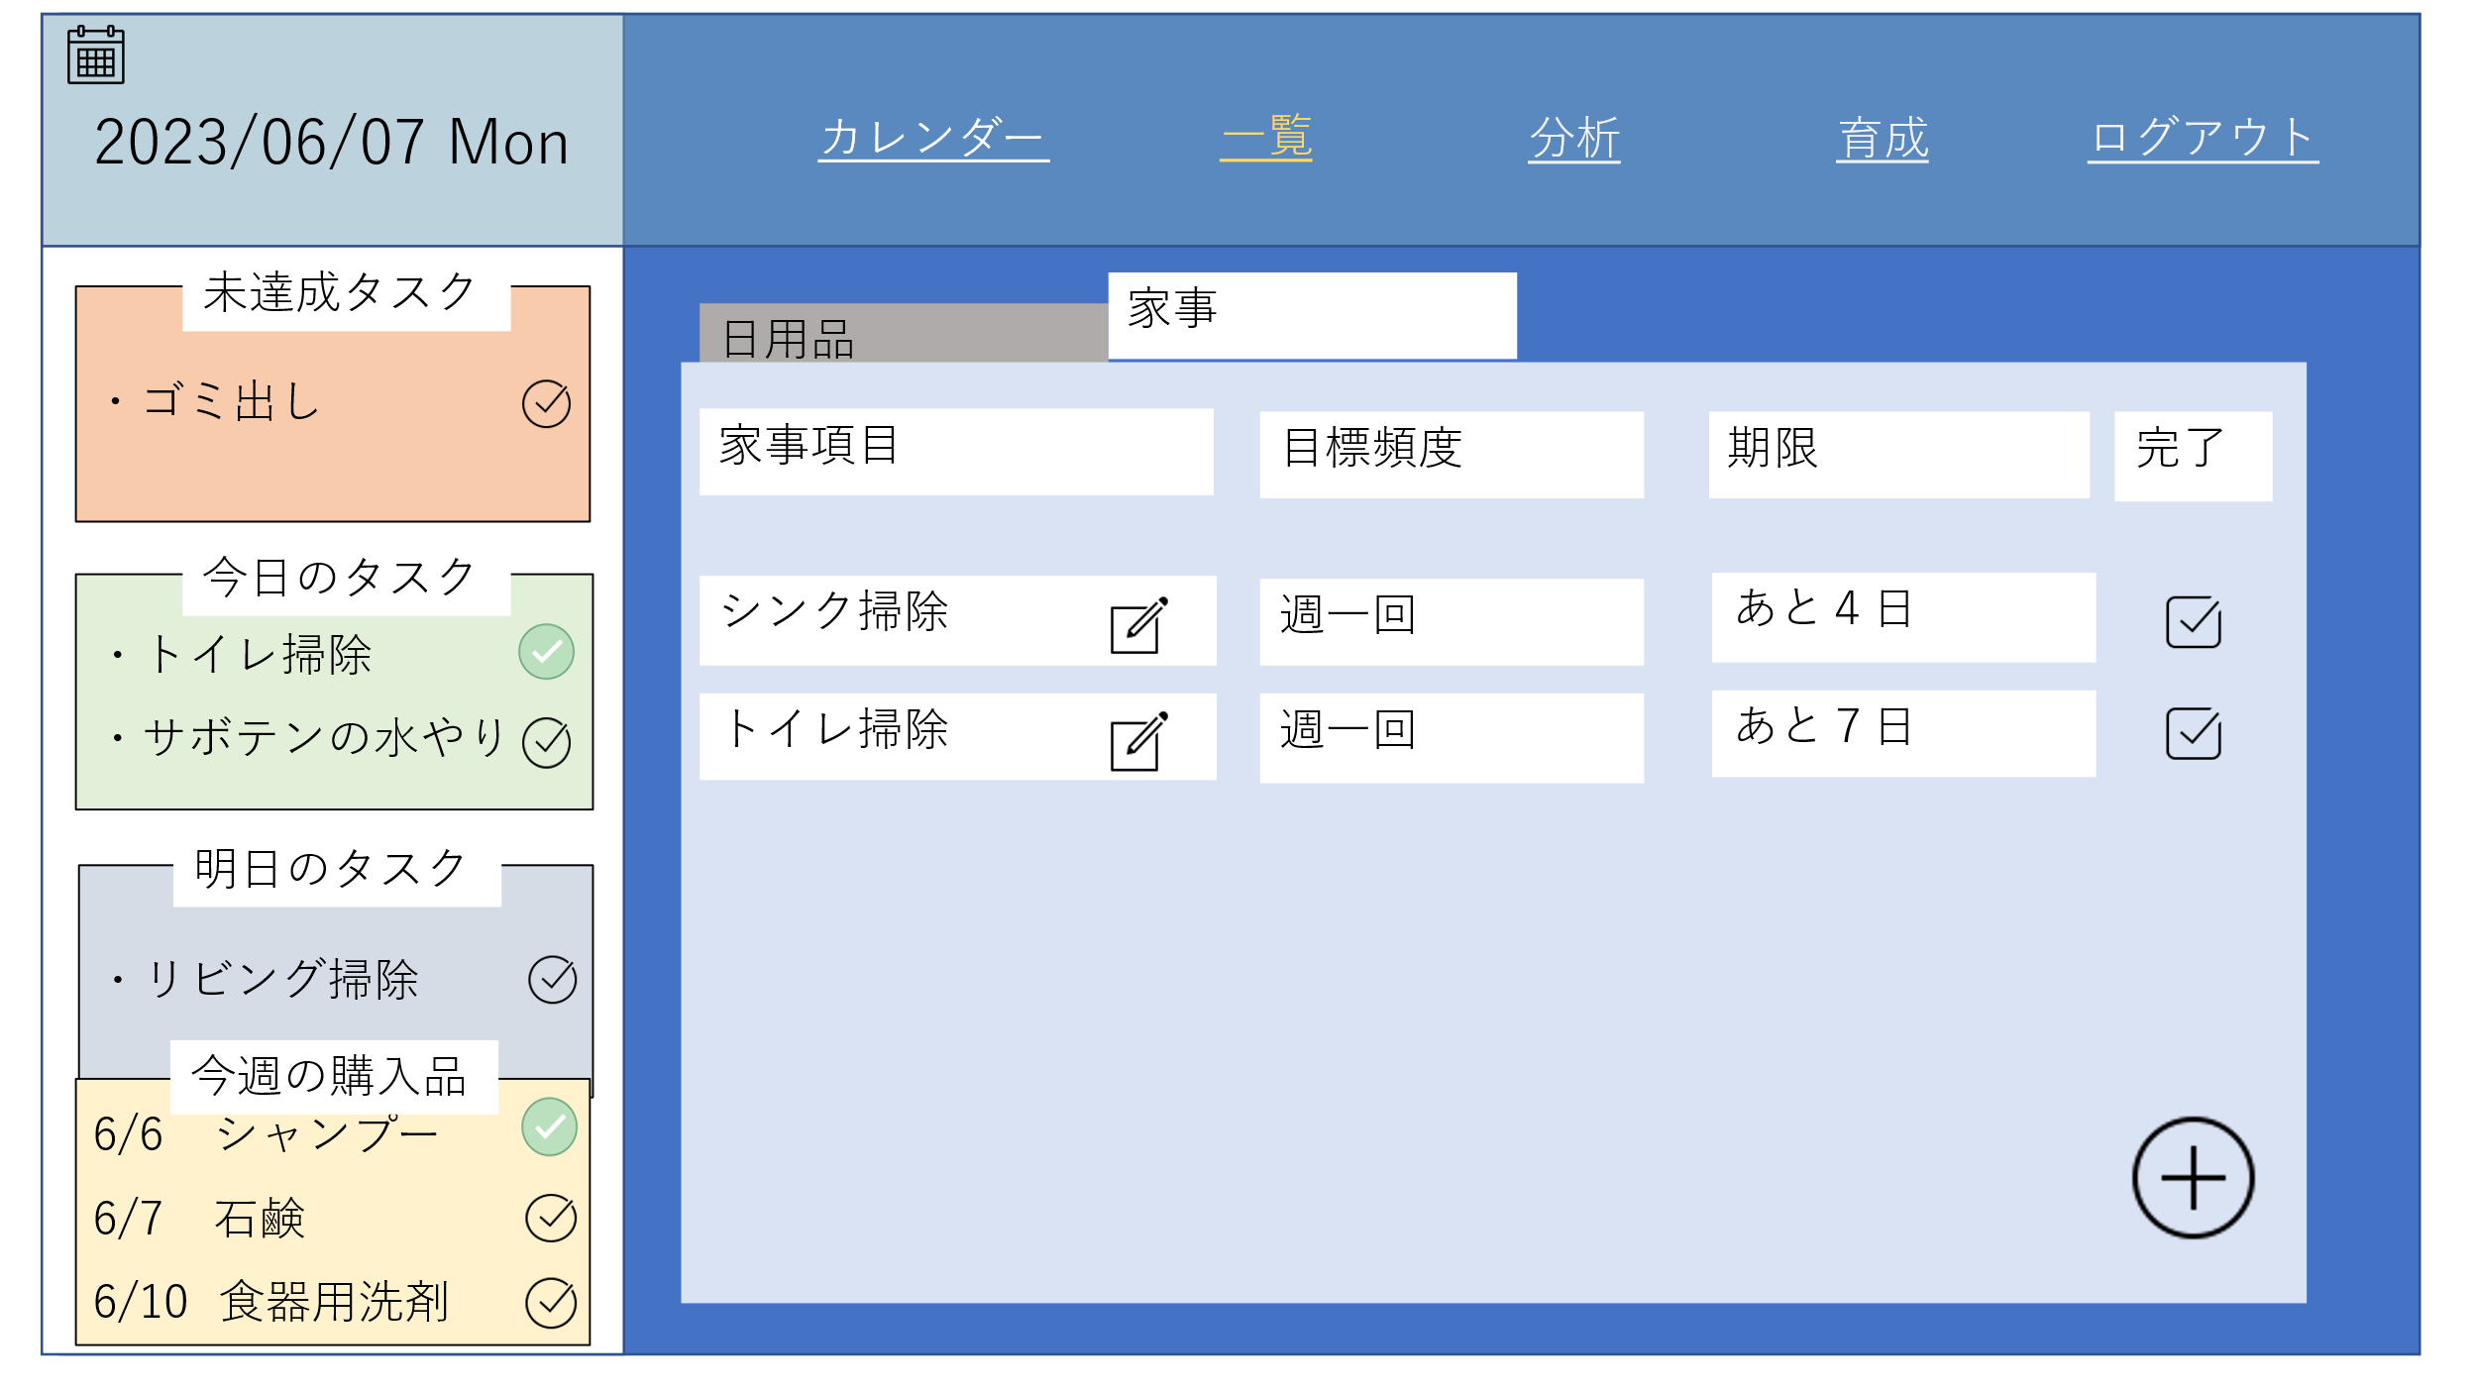

 | 機能設計

 | 項目定義書

 | No | 物理名 | 論理名 |  | 画面型 | データ型 | min | max | DBテーブル | DBカラム | 備考

家事詳細画面
外部設計書 |  |  |  | 画面名 |  |  |  |  | 作成者 |  |  | 更新者
 |  |  |  | システム名 |  |  |  |  | 作成日 |  |  | 更新日
 |  |  |  | 備考

 | 画面設計

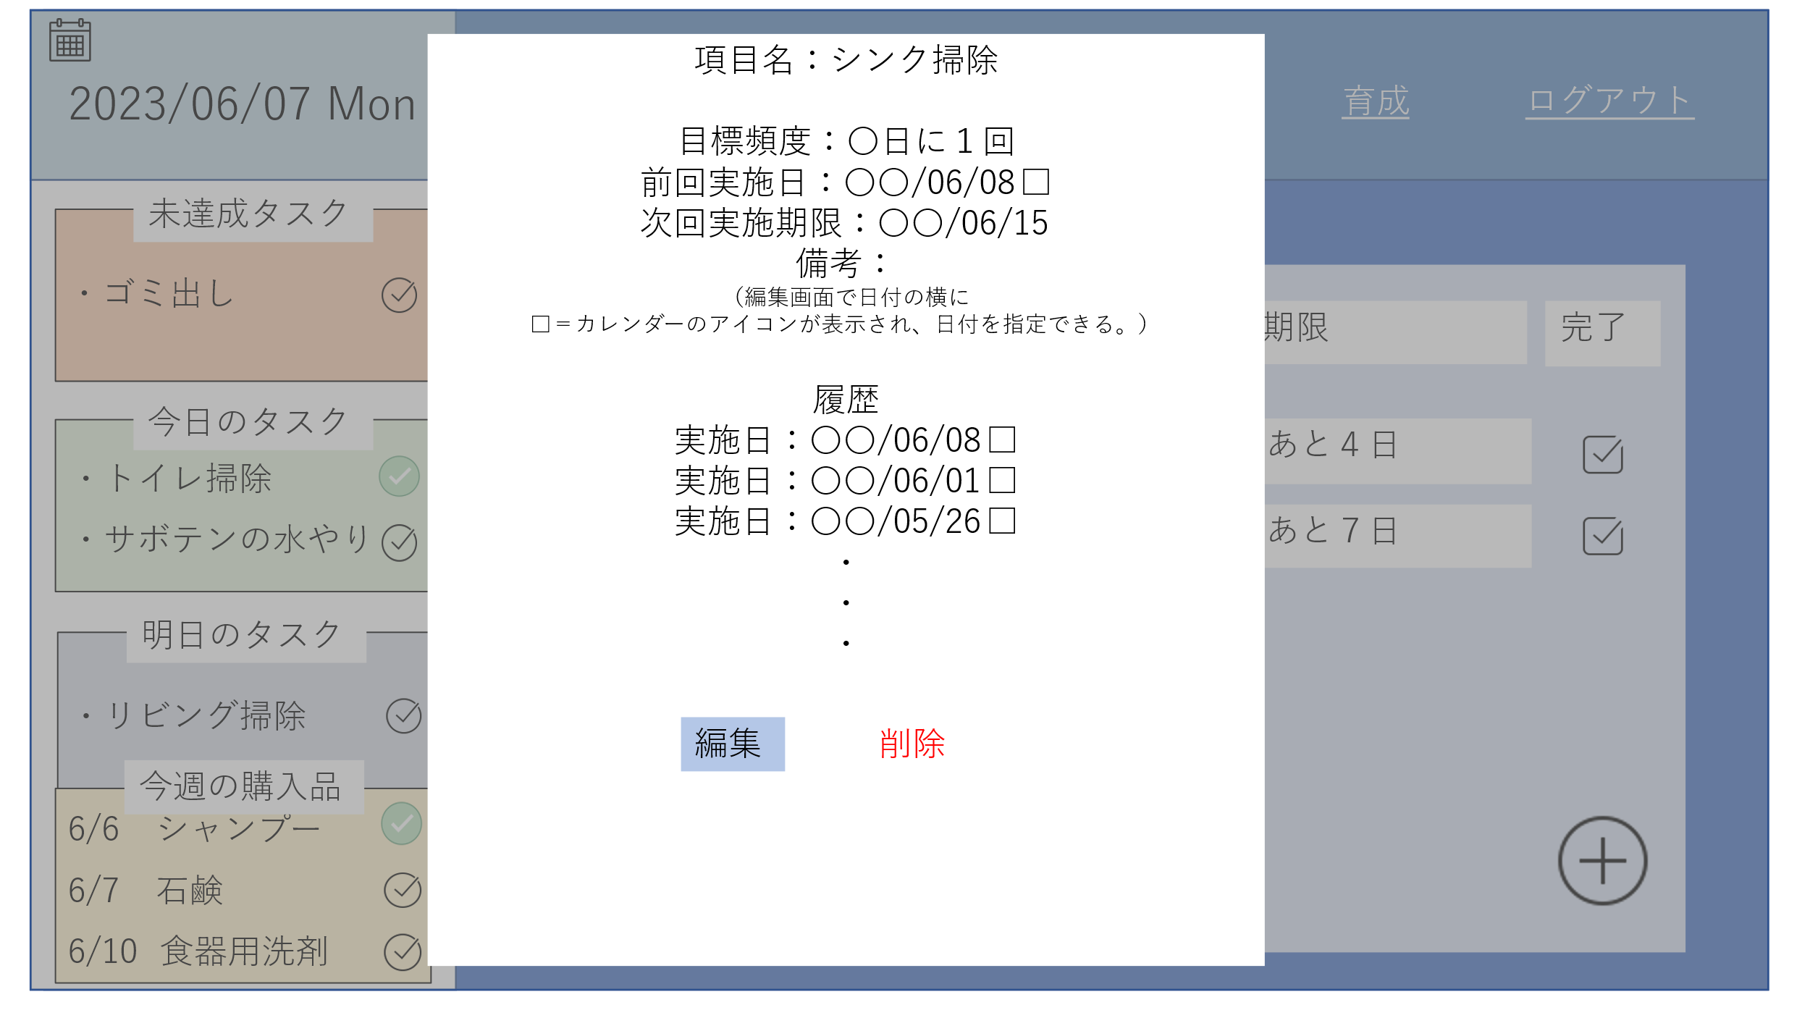

 | 機能設計

 | 項目定義書

 | No | 物理名 | 論理名 |  | 画面型 | データ型 | min | max | DBテーブル | DBカラム | 備考

